BUKTI VISUAL
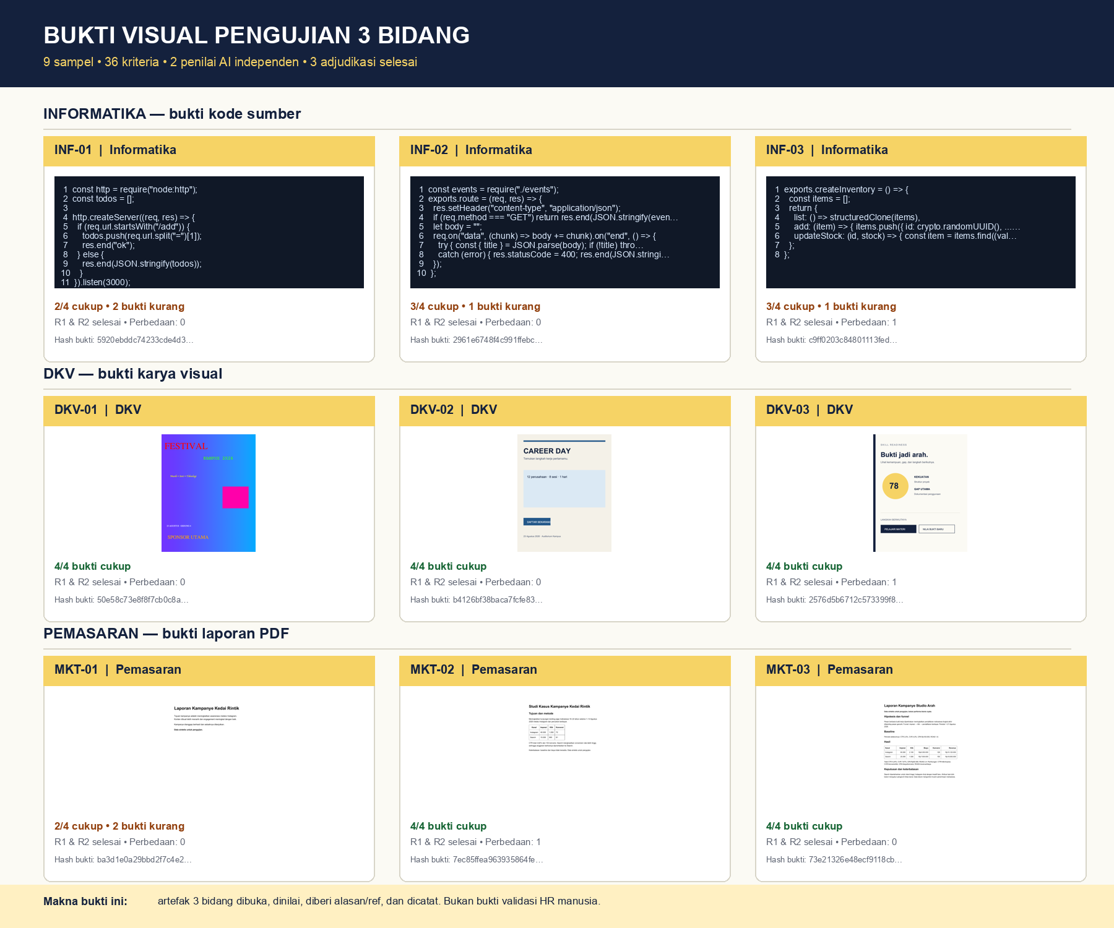
Bukti visual bahwa fixture tiga bidang diperiksa
Catatan: penilai R1/R2 adalah AI simulasi, bukan HR manusia.

